Sheet1
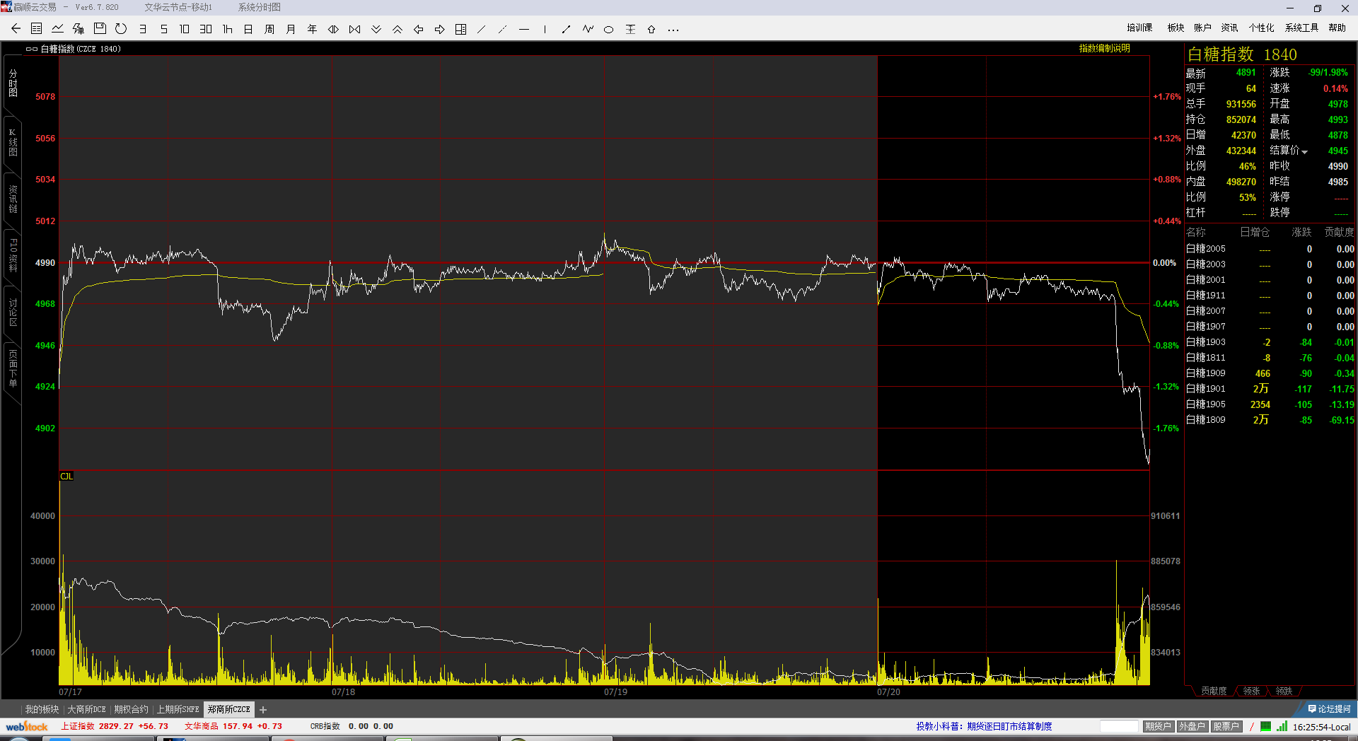

明显震荡少动，看这个图，如果前3天一直不停试，亏很多，最后一击才是真突破

